Лист1
 |  |  | Магазин «Бисер, Бусинка, Страз» чешский бисер оптом, с доставкой по России http://biser-businka-strass-18.com http://okeanbusin.ru |  |  |  | опт: +7 499 157-6590 опт: +7 499 157-3151 заказ отправлять на адрес: optotdel18@yandex.ru
 |  |  |  |  |  |  |  |  | сумма заказа:
 |  |  |  |  |  |  |  |  | 0.00р.
Бланк-заказа: |  |  | Бусины Farfalle (фарфале), Чехия
ФИО, организация, адрес:
Контактный телефон:

Изображение | № магазина | Артикул | Цвет | Размеры | Упаковка | Цена, руб | Наличие | количество заказа
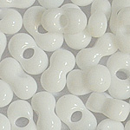 |  | 03050 | белый | 2x5 мм | 50 гр. | 115.00р. |  |  |  | 0.00р.
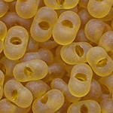 |  | 10050m | желтый | 2x5 мм | 50 гр. | 115.00р. | нет |  |  | 0.00р.
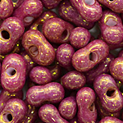 |  | 14495 | бордовый | 2x5 мм | 50 гр. | 115.00р. |  |  |  | 0.00р.
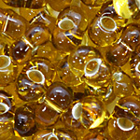 |  | 17050 | желтый | 2x5 мм | 50 гр. | 115.00р. |  |  |  | 0.00р.
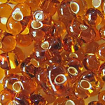 |  | 17090 | желтый | 2x5 мм | 50 гр. | 115.00р. | нет |  |  | 0.00р.
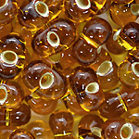 |  | 17110 | желтый | 2x5 мм | 50 гр. | 115.00р. | нет |  |  | 0.00р.
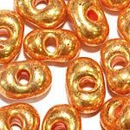 |  | 18389 | золото | 2x5 мм | 50 гр. | 115.00р. |  |  |  | 0.00р.
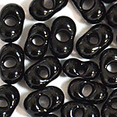 |  | 23980 | черный | 2x5 мм | 50 гр. | 115.00р. |  |  |  | 0.00р.
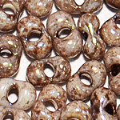 |  | 26349 | бежевый, коричневый | 2x5 мм | 50 гр. | 115.00р. |  |  |  | 0.00р.
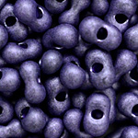 |  | 28928 | фиолетовый | 2x5 мм | 50 гр. | 115.00р. | нет |  |  | 0.00р.
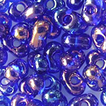 |  | 31080 | синий | 2x5 мм | 50 гр. | 115.00р. | нет |  |  | 0.00р.
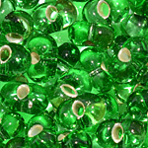 |  | 57100 | зеленый | 2x5 мм | 50 гр. | 115.00р. | нет |  |  | 0.00р.
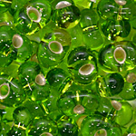 |  | 57430 | зеленый | 2x5 мм | 50 гр. | 115.00р. |  |  |  | 0.00р.
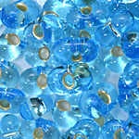 |  | 67010 | голубой | 2x5 мм | 50 гр. | 115.00р. | нет |  |  | 0.00р.
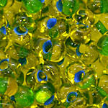 |  | 81014 | желтый/зеленый | 2x5 мм | 50 гр. | 115.00р. | нет |  |  | 0.00р.

сумма заказа: |  |  |  |  |  |  |  | 0.00р.

